Sayfa1

ANKARA SOSYAL BİLİMLER ÜNİVERSİTESİ
Strateji Geliştirme Daire Başkanlığı

 |  | Döküman Numarası: İAŞ-001
 |  | İlk Yayın Tarihi:
 |  | Revizyon Tarihi:
 |  | Revizyon No:
Sorumlular | PERFORMANS PROGRAMININ HAZIRLANMASI İŞ AKIŞ SÜRECİ |  | Doküman
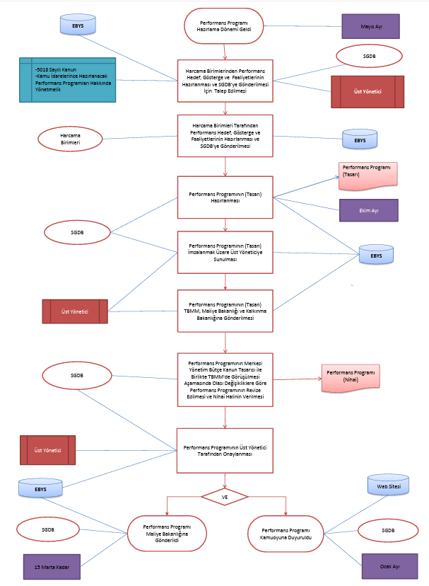
Stratejik Plan Hazırlama Dönemi Geldi
Üst Yönetici |  |  | Üst Yönetici Yazısı

Üst Yönetici
HazırlıkProgramının Stratejik Planlama Ekibi Tarafından Hazırlanarak StratejiGeliştirme Kurulunun Onayına Sunulması
Stratejik Plan Hazırlık Sürecini BaşlatanGenelgenin Yayınlanması
StratejiGeliştirme Kurulu ve StratejikPlanlama Ekibinin Oluşturulması
Genelge 1 Olur Yazısı
Genelge 2 Olur Yazısı
Strateji Geliştirme Daire Başlkanlığı |  |  | Hazırlık Programı

Stratejik Planlama Sürecinde Öngörülen Eğitim vb.İhtiyaçların Karşılanmasına Yönelik Faaliyetlerin Yapılması
Eğitim Olur Yazısı

Eğitim Süreci
Stratejik Planlama Ekibi
VE
Durum Analizi Çalışmalarının Yapılması
VE
Harcama Birimleri |  |  | Analizi Raporları

Ürün/Hizmet ve YararlanıcıMatrisinin Oluşturulması Belirlenmesi
Mevzuat ve Yasal Yükümlülükler Analizinin Yapılması
PaydaşAnalizinin Yapılması
GZFT Analizinin Yapılması

Üst Yönetici
Durum Analizi Çalışmaları Tamamlandı
MisyonVizyon ve Temel Değerlere İlişkin Çalışmaların Onaya Sunulması
Olur Yazısı
Strateji Geliştirme Daire Başlkanlığı |  |  | Üst Yönetici Onay Yazısı (Olur)

Amaç, Hedef ve Stratejik Performans Göstergelerinin Belirlenmesi ve Yönlendirme Kurulunun Onayına Sunulması

StratejikHedeflerin Tahmini Maliyetlerinin Belirlenmesi
TaslakStratejik Planın Oluşturulması ve Strateji Geliştirme Daire Başkanlığına Değerlendirilmek Üzere Gönderilmesi
Stratejik Planın Nihai Hale Getirilmesi
Stratejik Plan
Maliyetlendirme Tabloları
Üst Yönetici

Stratejik Plan Maliye Bakanlığına ve Kalkınma Bakanlığı'na Gönderildi
VE
Stratejik Plan Kamuoyuna Duyuruldu
Üst Yazı Web Sitesi
Strateji Geliştirme Daire Başlkanlığı |  |  | Nihai rapor / Web İlanı

HAZIRLAYAN |  |  | ONAYLAYAN

Adres: | Hükümet Meydanı No: 2 06050 Ulus, Altındağ/ANKARA | Telefon 0312 596 44 44-45
 |  | İnternet Adresi www.asbu.edu.tr
 |  | E-Posta bilgi@asbu.edu.tr

